Imagen
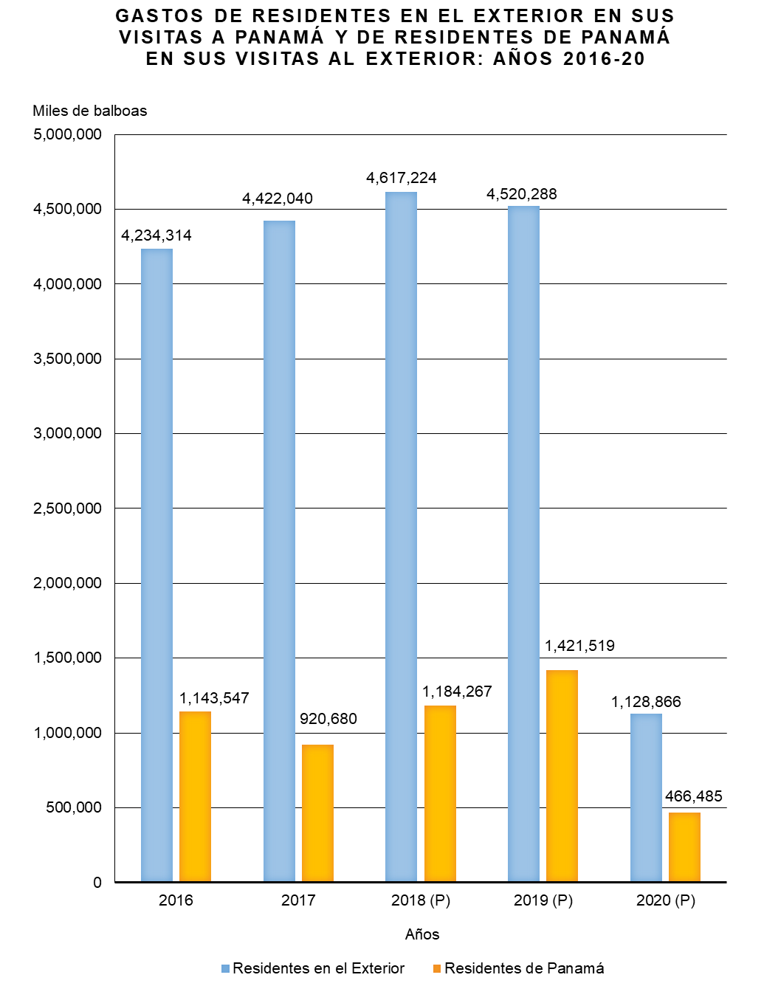

Gráfica Gastos Viajeros BN
GASTOS DE RESIDENTES EN EL EXTERIOR EN SUS VISITAS A PANAMÁ Y DE RESIDENTES DE PANAMÁ EN SUS VISITAS AL EXTERIOR: AÑOS 2016-20
 | Residentes en el exterior | Residentes de Panamá
2016 | 4,234,314 | 1,143,547
2017 | 4,422,040 | 920,680
2018 (P) | 4,617,224 | 1,184,267
2019 (P) | 4,520,288 | 1,421,519
2020 (P) | 1,128,866 | 466,485

Gráfica Gastos Viajeros
GASTOS DE RESIDENTES EN EL EXTERIOR EN SUS VISITAS A PANAMÁ Y DE RESIDENTES DE PANAMÁ EN SUS VISITAS AL EXTERIOR: AÑOS 2016-20
 | Residentes en el exterior | Residentes de Panamá
2016 | 4,234,314 | 1,143,547
2017 | 4,422,040 | 920,680
2018 (P) | 4,617,224 | 1,184,267
2019 (P) | 4,520,288 | 1,421,519
2020 (P) | 1,128,866 | 466,485

